ตู้จ่ายบัตร , QR ,Slip
 |  | บริษัท เอช ไอ พี โกลบอล จำกัด |  | ตู้จ่ายบัตร ตู้รับบัตร
 |  |  |  |  |  |  | Price update : | 2026-05-14

Product Code ERP | Model | Product Name | Picture | Specification | Descriptions | SI Price | Warranty | Remark
112126HIPCMS9101NANC | CMS9101 | CARPARK ENTRANCE TICKET DISPENSER | 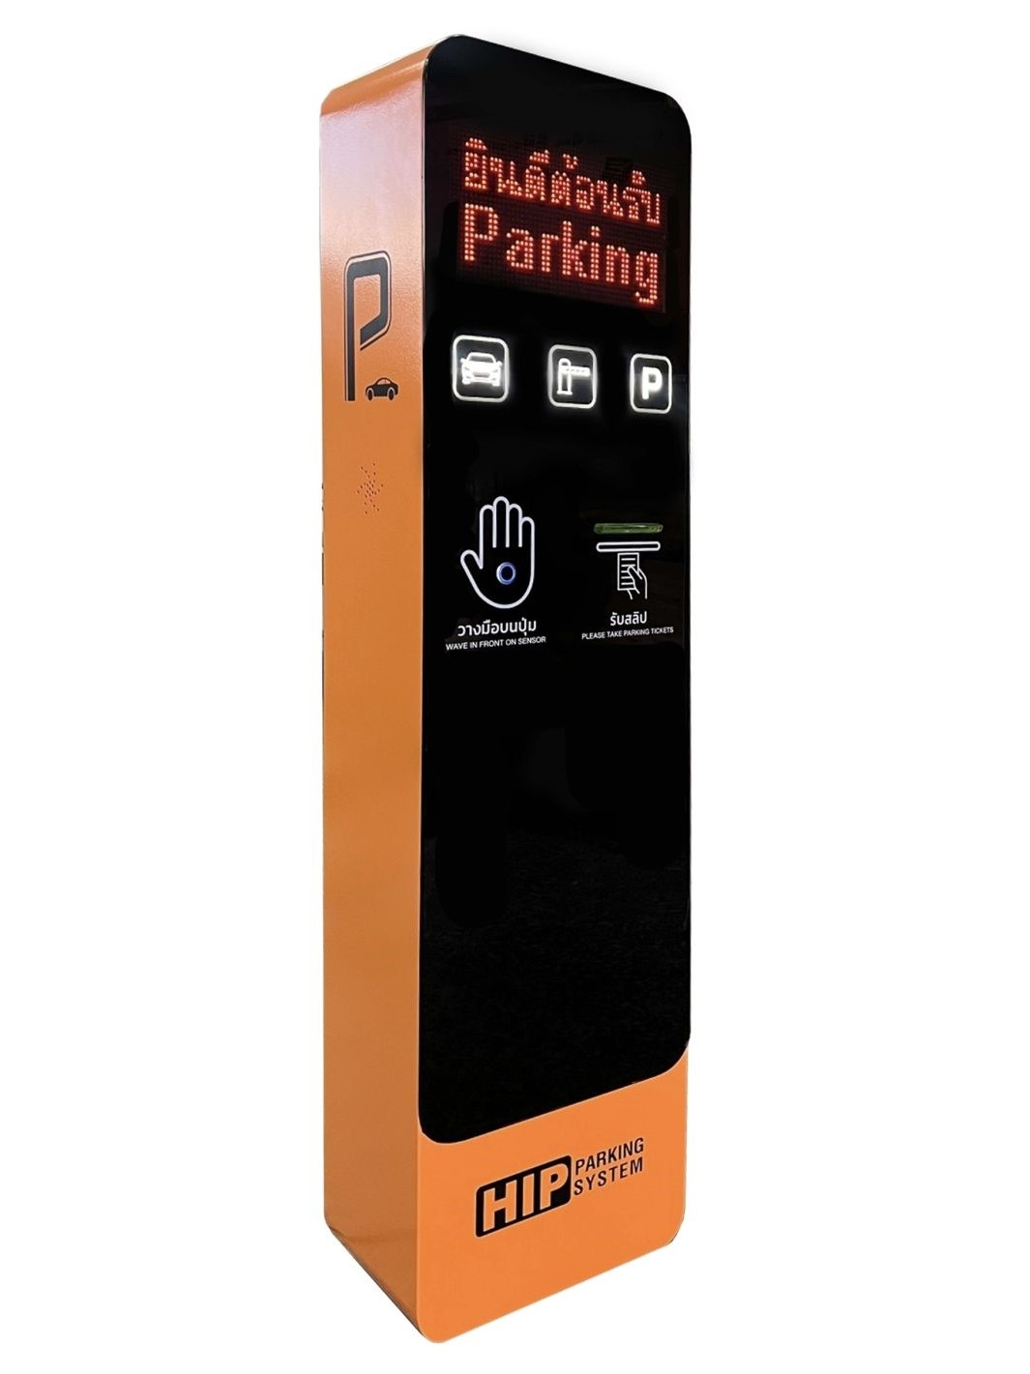 | Model CMS9101 Function LED Display 2 Line , No Touch Sensor , Ticket Slip Printer ,Voice Status Dimension140(H)x36(W)x23.5(D) cm | Feature มีเซนเซอร์แบบไร้สัมผัสสำหรับรับสลิปขาเข้า มีจอ LED แสดงข้อความยินดีต้อนรับ 2 บรรทัด รองรับเสียงภาษาไทย หรือเปลี่ยนเสียงได้ตามต้องการ รองรับการใช้งานร่วมกับระบบบริหารลานจอดรถ ระบบจ่ายเงินที่จอดรถแบบออนไลน์ หรืออื่นๆ | 19,800 | 1 Year
 | CMS9102 | CARPARK ENTRANCE TICKET DISPENSER |  | Model CMS9102 Function LED Display 2 Line ,QR Code Reader ,Voice Status Dimension140(H)x36(W)x23.5(D) cm | Feature มีเครื่องอ่าน QR Code มีจอ LED แสดงข้อความยินดีต้อนรับ 2 บรรทัด รองรับเสียงภาษาไทย หรือเปลี่ยนเสียงได้ตามต้องการ รองรับการใช้งานร่วมกับระบบบริหารลานจอดรถ ระบบจ่ายเงินที่จอดรถแบบออนไลน์ หรืออื่นๆ | 19,800 | 1 Year
 | CMHQ620
 | CMHQ630
 | CMHB607 | ตู้จ่ายบัตร RFID อัตโนมัติ | 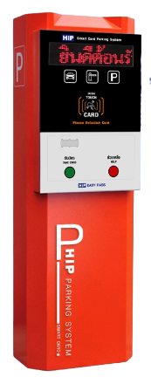 | รองรับบัตร (ความหนาบัตร 0.8 mm) 200 ใบ (เมื่อต่อซองบรรจุเพิ่ม) รองรับบัตรคืน(ความหนาบัตร 0.8 mm) 40 ใบ (บัตรดึงกลับเมื่อไม่มีการดึงไปใช้ ~10 วินาที) ความเร็วในการจ่ายบัตร <= 1 วินาที วัสดุของบัตร PVC อายุการใช้งาน >1,000,000 ครั้ง มาตรฐานป้องกัน IP44 Port RS232 และ I/O สภาพแวดล้อมการใช้งาน ติดตั้งภายในอาคาร/ภายนอกอาคาร แรงงดันไฟฟ้า 24VDC กระแสไฟฟ้า ~2A กำลังไฟ <50 Watt ขนาดตู้ 1340x450x330 mm อุณหภูมิในการปฏิบัติงาน -30'c to 70'c | Carpark Auto Card CMD812 | 22,000 | 1 Year | By Order 1.Standard รองรับบัตร หนา0.8mm 200ใบ อัปเกรด 400 ใบ เพิ่มเงิน 2,000บาท อัปเกรด 2 ช่องจ่ายบัตร รวม 800 ใบ เพิ่มเงิน 15,000 บาท | ปรับราคาลดลง 08/03/2024
 |  |  |  |  | Power Supply 24V3A For Carpark
 |  |  |  |  | Power Supply 12V6.5A For Ticket Box
 |  |  |  |  | LCD40180
 |  |  |  |  | Voice Moule
 |  |  |  |  | Reader W.G CMS810 ID 2 ตัว ติดตั้งในตู้ 1 ตัว / ติดตั้งที่ป้อมยามขาออก 1 ตัว

 | CMHB608 | ตู้รับบัตร RFID อัตโนมัติ |  | รองรับบัตรคืน (ความหนาบัตร 0.8 mm) 400 ใบ ความเร็วในการรับบัตร <= 1 วินาที วัสดุของบัตร PVC อายุการใช้งาน >1,000,000 ครั้ง มาตรฐานป้องกัน IP44 Port RS232 และ I/O สภาพแวดล้อมการใช้งาน ติดตั้งภายในอาคาร/ภายนอกอาคาร แรงงดันไฟฟ้า 24VDC กระแสไฟฟ้า ~2A กำลังไฟ <50 Watt ขนาดตู้ 1340x450x330 mm อุณหภูมิในการปฏิบัติงาน -20'c to 75'c |  | 33,000 | 1 Year | By Order | ปรับราคาลดลง 08/03/2024

LPR
 |  | บริษัท เอช ไอ พี โกลบอล จำกัด |  | Licence Plate Recognition
 |  |  |  |  |  |  |  | Price update : | 2026-05-14

Product Code ERP | Model | Product Name | Picture | Specification | Features | Descriptions | SI Price | Warranty | Remark
112122HIPCMTV94PWHNC | LPR Professional Kit Set | LPR Parking System | 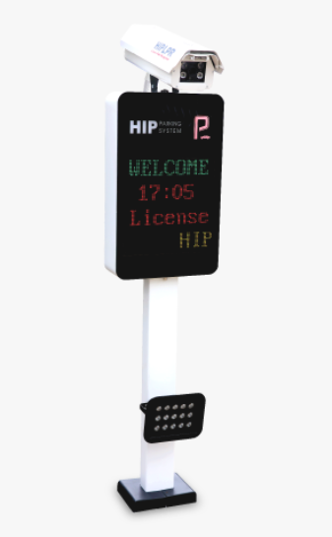 | Pixel pitch 4.75mm Module resolution 64×64 Pixel Size Display 295x295mm Housing Dimension 344 x 564x 120 mm ( H 1329 mm) Colors RGB ในชุดประกอบด้วย LPR Camera CMH88 Plus 1 LED Fill Light 1 LED P4 64x64 Pixel Stand 1 (RS485 หรือ TCP/IP โปรดระบุ) | สามารถติดตั้งใช้งานได้ทั้ง Indoor, Outdoor LED แสดงผล 4 แถว สี เขียว แดง เหลือง มีเสียงภาษาไทย หรือเปลี่ยนได้ตามต้องการ รองรับใช้งานร่วมกับโปรแกรม HIP Carpark Management มีให้เลือกการเชื่อมต่อแบบ TCP/IP หรือ RS485*(สำหรับต่อใช้งานร่วมกับ LPR Camera Standalone เท่านั้น) |  | 16,900
112122HIPH88P485ORNC 112122HIPH88PTCPORNC | CMH88 Pro | LPR Parking System | 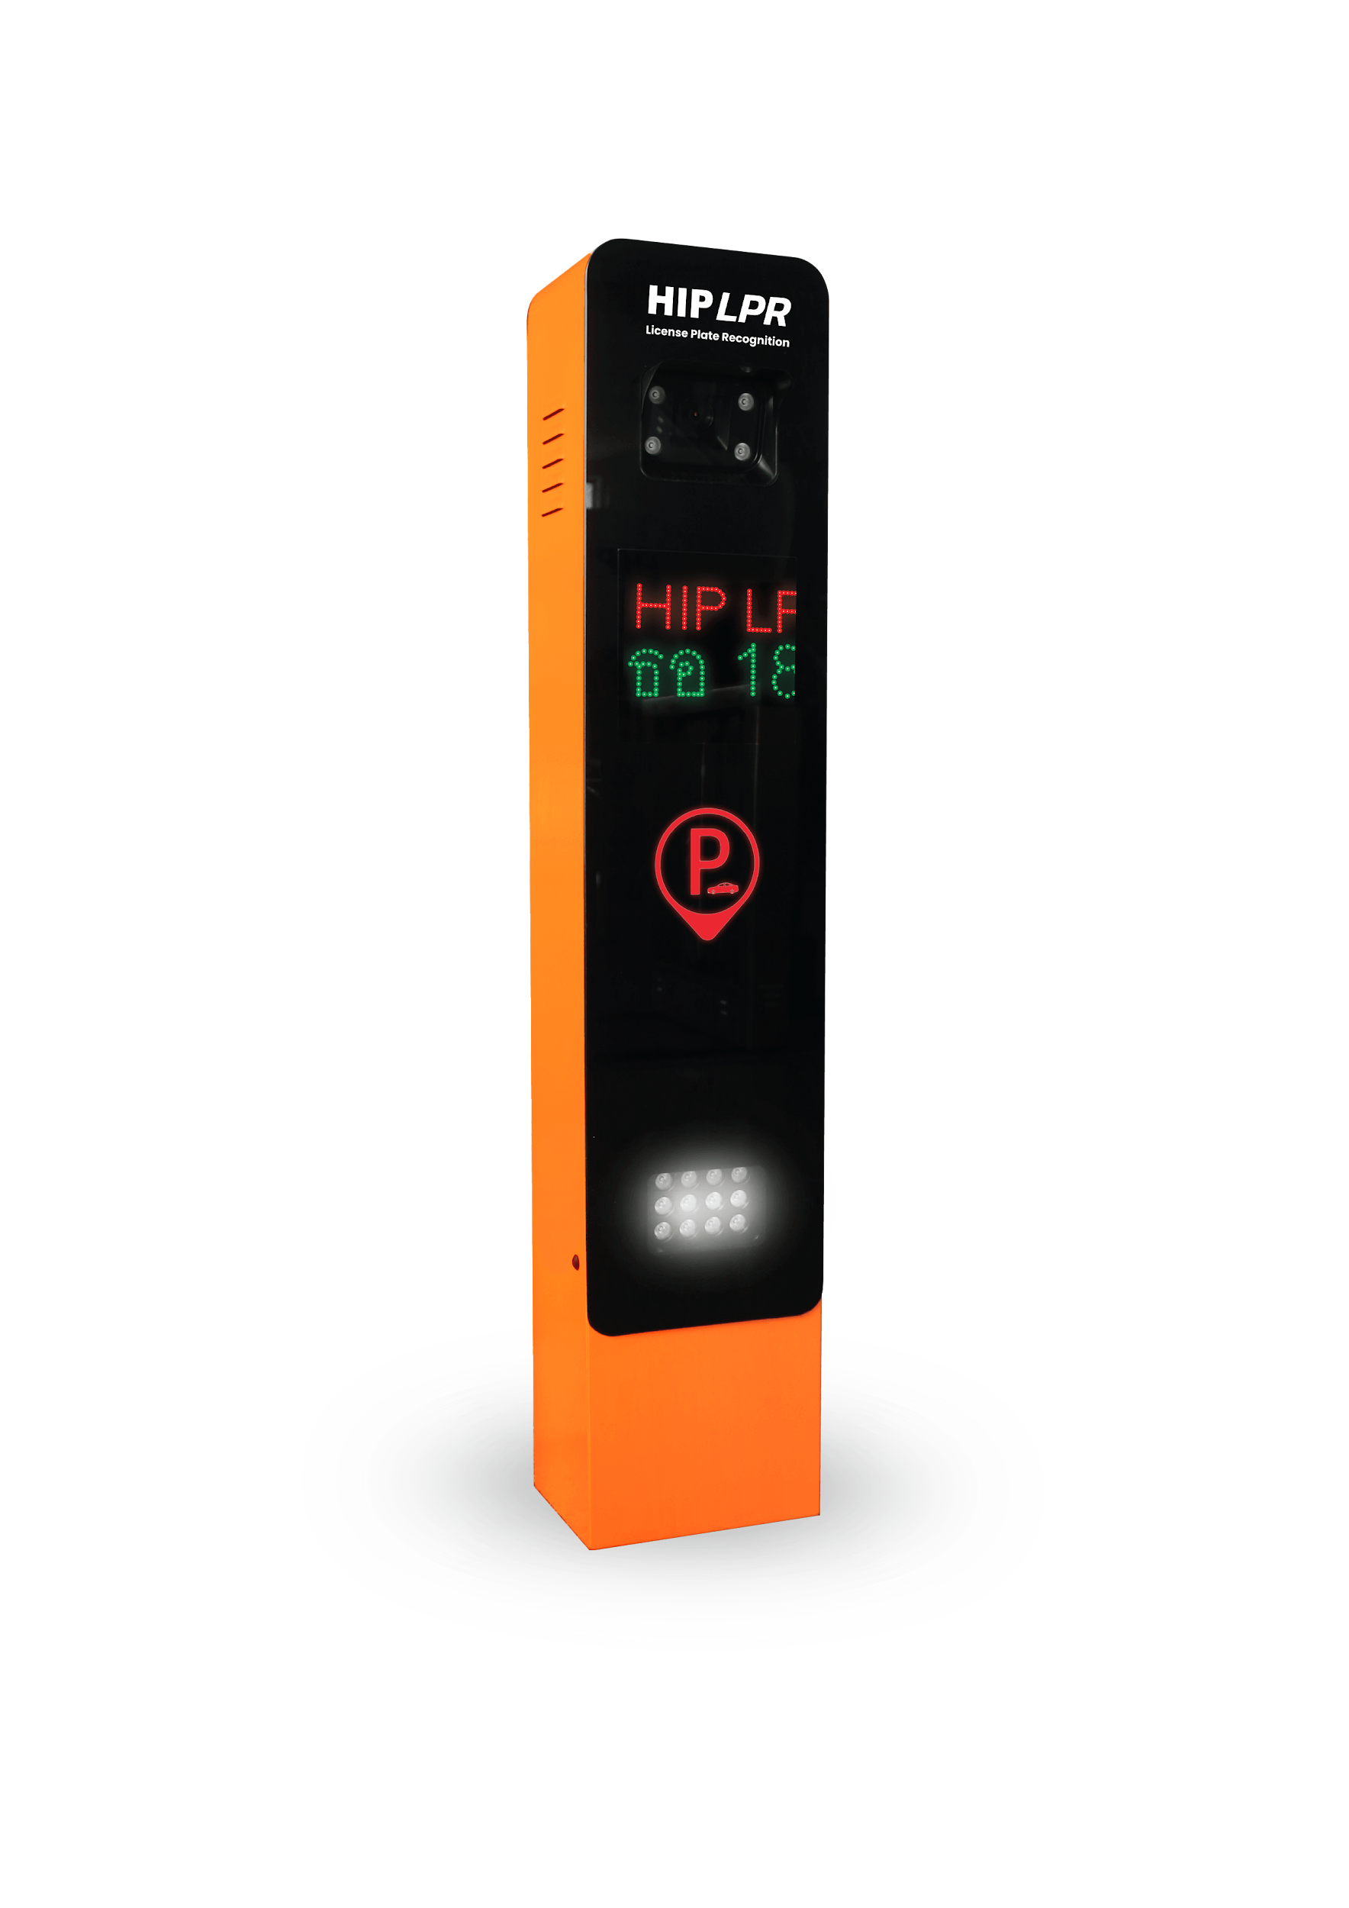 | LPR Camera CMH88 กล้องความละเอียด 4 ล้าน 1/2.7" CMOS Image Sensor Support Thailand licence plate Video compression format H.264, H.265 Network interface TCP/IP(RJ45) Support standard Micro SD(TF) card with a maximum capacity of 32G Capture Speed 0-40 km/h Power 12VDC | กล้องอ่านป้ายทะเบียนอัตโนมัติ รองรับการอ่านป้ายทะเบียนของกรมขนส่งประเทศไทย -มีหน่วยประมวลผลภายใน สามารถส่องป้ายทะเบียน พร้อมวิเคราะห์ภาพแปลงเป็นอักษรได้ทันที -กล้องมี HLC (High Light Compensation) ฟังก์ชันในกล้องที่ใช้สำหรับตัดแสงไฟจากหน้ารถยนต์ เพื่อเพิ่มประสิทธิภาพในการวิเคราะห์ป้ายทะเบียนรถยนต์ในขณะกลางคืน (ตั้งค่าเปิดอัตโนมัติได้) -ชุดประกอบด้วย 1. กล้อง LPR 4 ล้าน 2. LED Dispaly 3. LED Fill Light 4. เสียงยินดีต้อนรับ (เปลีย่นสียงได้) |  | 19,800 | 1 Year เฉพาะกล้อง LPR รับประกัน 3 ปี
112122HIPCMH88PLWHNC | CMH88 Plus | LPR Camera |  | LPR Camera CMH88 กล้องความละเอียด 5 ล้าน 1/2.7" CMOS Image Sensor Support Thailand licence plate Video compression format H.264, H.265 Network interface TCP/IP(RJ45) Support standard Micro SD(TF) card with a maximum capacity of 32G Capture Speed 0-40 km/h Power 12VDC | กล้องอ่านป้ายทะเบียนอัตโนมัติ รองรับการอ่านป้ายทะเบียนของกรมขนส่งประเทศไทย -มีหน่วยประมวลผลภายใน สามารถส่องป้ายทะเบียน พร้อมวิเคราะห์ภาพแปลงเป็นอักษรได้ทันที -กล้องมี HLC (High Light Compensation) ฟังก์ชันในกล้องที่ใช้สำหรับตัดแสงไฟจากหน้ารถยนต์ เพื่อเพิ่มประสิทธิภาพในการวิเคราะห์ป้ายทะเบียนรถยนต์ในขณะกลางคืน (ตั้งค่าเปิดอัตโนมัติได้) -รองรับการเชื่อมต่อ LED P7 RS485 ได้ แบบ Standalone |  | 11,000 | เฉพาะกล้อง LPR รับประกัน 3 ปี | New Apil,2025
 | SET LPR CMH88 Plus | LPR CMH88 Set | 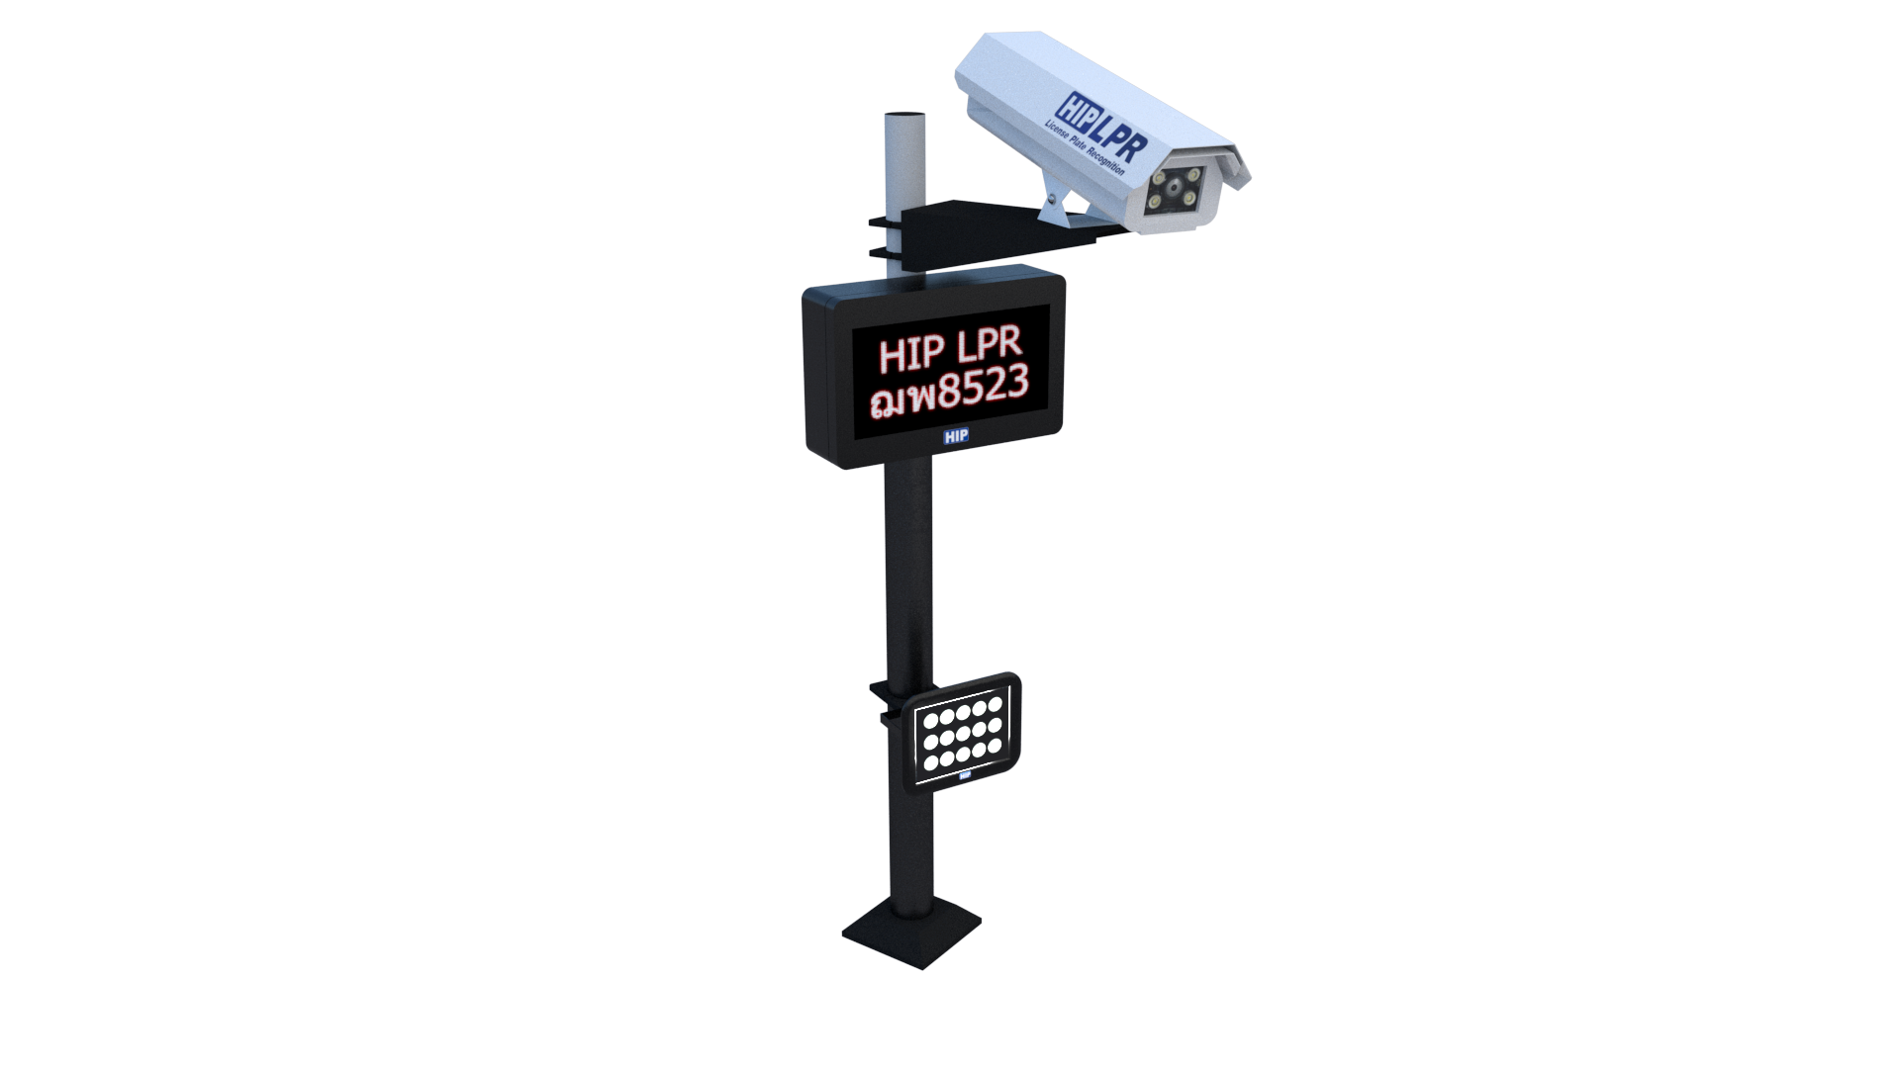 | ประกอบด้วย CMH88 LPR Camera 1 LED Display RS485 หรือ TCP/IP 1 Bracket for CCTV Pole 1 Fill light 1 |  |  | 15,900 | 1 Year เฉพาะกล้อง LPR รับประกัน 3 ปี | New Apil,2025
 | เซ็ตรวม CMH88 Plus + Bracket + Fill light | LPR CMH88 Set | 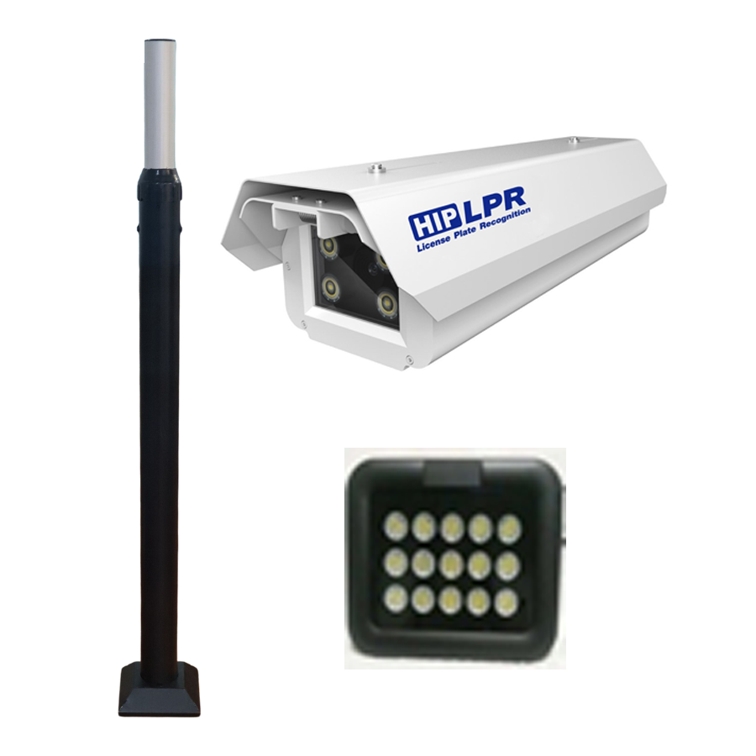 | LPR ชุดสุดคุ้ม 1 CMH88 Plus LPR Camera 1 Bracket for CCTV Pole 1 Fill light 1 |  |  | 13,000 | 1 Year เฉพาะกล้อง LPR รับประกัน 3 ปี | New Apil,2025
 | SET LPR CMH88 | LPR CMH88 Set |  | ประกอบด้วย CMH88 LPR Camera 1 LED Display RS485 หรือ TCP/IP 1 Bracket for CCTV Pole 1 Fill light 1 |  |  | 15,900 | 1 Year | Nov,2024
 | เซ็ตรวม CMH88 + Bracket + Fill light | LPR CMH88 Set |  | LPR ชุดสุดคุ้ม 1 CMH88 LPR Camera 1 Bracket for CCTV Pole 1 Fill light 1 |  |  | 13,000 | 1 Year | Nov,2024
112122HIPCMTV94PWHNC | CMTV94 Pro | LPR Camera | 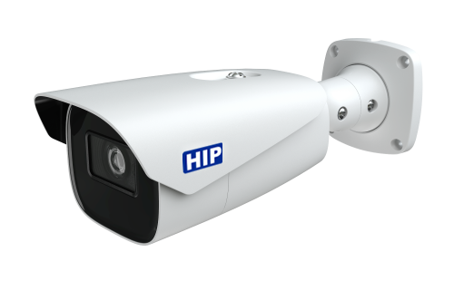 | LPR Camera กล้อง 4 ล้าน 1/3" CMOS Image Sensor Support Thailand licence plate Video compression format H.264 High Profile , Main Profile, Baseline , MJPEG Network interface TCP/IP(RJ45) Capture Speed 0-70 km/h Power 12VDC / POE | -กล้องอ่านป้ายทะเบียนอัตโนมัติ รองรับการอ่านป้ายทะเบียนของกรมขนส่งประเทศไทย -มีหน่วยประมวลผลภายใน สามารถส่องป้ายทะเบียน พร้อมวิเคราะห์ภาพแปลงเป็นอักษรได้ทันที -กล้องมี HLC (High Light Compensation) ฟังก์ชันในกล้องที่ใช้สำหรับตัดแสงไฟจากหน้ารถยนต์ เพื่อเพิ่มประสิทธิภาพในการวิเคราะห์ป้ายทะเบียนรถยนต์ในขณะกลางคืน (ตั้งค่าเปิดอัตโนมัติได้) -กล้องมี Dry contact ต่อควบคุมประตูได้ แบบ Standalone |  | 11,000 | 1 Year | NEW2025 อัปเดต 18/4/2025 แถม Adaptor 12VDC/2A
 | เซ็ตรวม CMTV94 Pro + Bracket + Fill light + Adaptor | LPR CMTV94 Set | 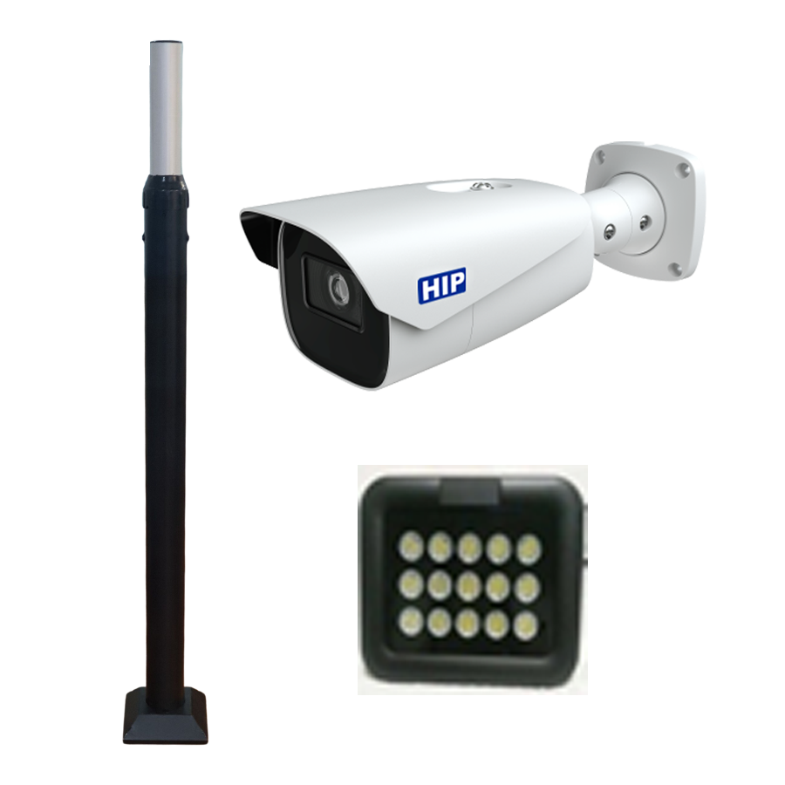 | LPR ชุดสุดคุ้ม CMTV94 ProLPR Camera 1 Bracket for CCTV Pole 1 Fill light 1 Adaptor 12V2A 1 |  |  | 14,000 | 1 Year | อัปเดต 18/4/2025
112502HIPP4RS485NANC | LED P4 Display RS485 | LED P4 Display RS485 | 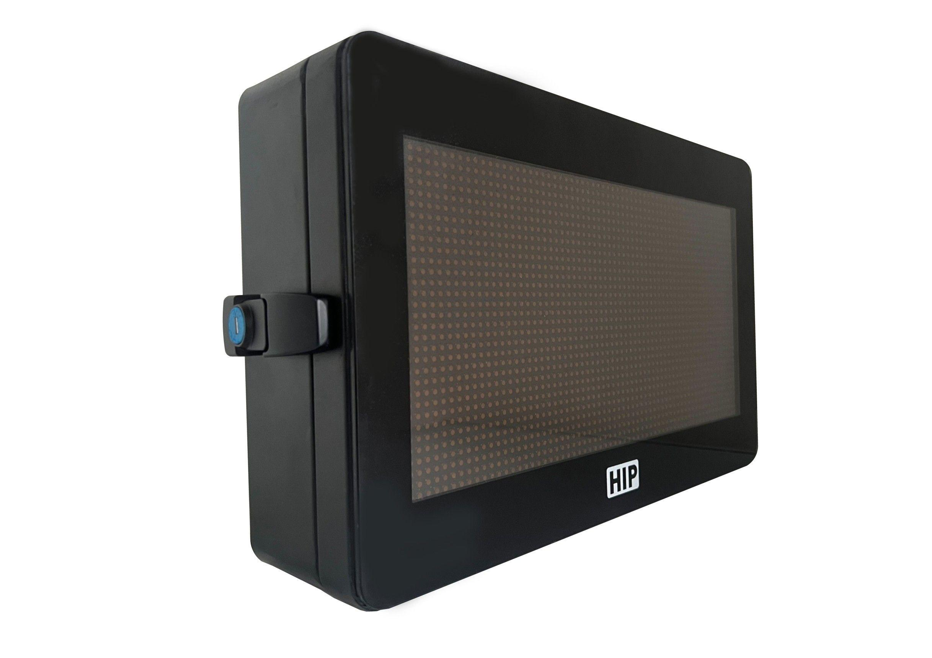 | ป้าย LED แสดงป้ายทะเบียน + เสา Module resolution 32×64 Pixel Size Display 304x152mm Housing Dimension 230 x 360x 90 mm การเชื่อม RS485 สำหรับต่อกล้อง CMH87 แบบ Standalone | สามารถติดตั้งใช้งานได้ทั้ง Indoor, Outdoor รองรับใช้งานร่วมกับโปรแกรม HIP Carpark Management มี SDK สำหรับพัฒนาเชื่อมต่อกับโปรแกรมอื่นได้ มีให้เลือกการเชื่อมต่อแบบ TCP/IP หรือ RS485*(สำหรับต่อใช้งานร่วมกับ LPR Camera Standalone เท่านั้น) |  | 4,800 | 1 Year | ปรับราคา 20/3/2024
112502HIPP4TCPIPNANC | LED P4 Display TCP/IP | LED P4 Display TCP/IP |  | ป้าย LED แสดงป้ายทะเบียน + เสา Module resolution 32×64 Pixel Size Display 304x152mm Housing Dimension 230 x 360x 90 mm การเชื่อม TCP/IP กรณีเชื่อมต่อโปรแกรม Carpark | สามารถติดตั้งใช้งานได้ทั้ง Indoor, Outdoor รองรับใช้งานร่วมกับโปรแกรม HIP Carpark Management มี SDK สำหรับพัฒนาเชื่อมต่อกับโปรแกรมอื่นได้ มีให้เลือกการเชื่อมต่อแบบ TCP/IP หรือ RS485*(สำหรับต่อใช้งานร่วมกับ LPR Camera Standalone เท่านั้น) |  | 4,800 | 1 Year | ปรับราคา 20/3/2024
112502HIPLEDLPR1NANC | SEFLPR | Fill Light ไฟส่องป้ายทะเบียน | 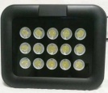 | LED Fill Light Power Input 220V IP65 Water Proof Light output angle 8-90 degree |  |  | 990 | 1 Year | อัปเดต 21/05 2567
 | P30 POS |  |  |  |  |  | 11,000 | 1 Year | By Order
 | P32 POS |  | 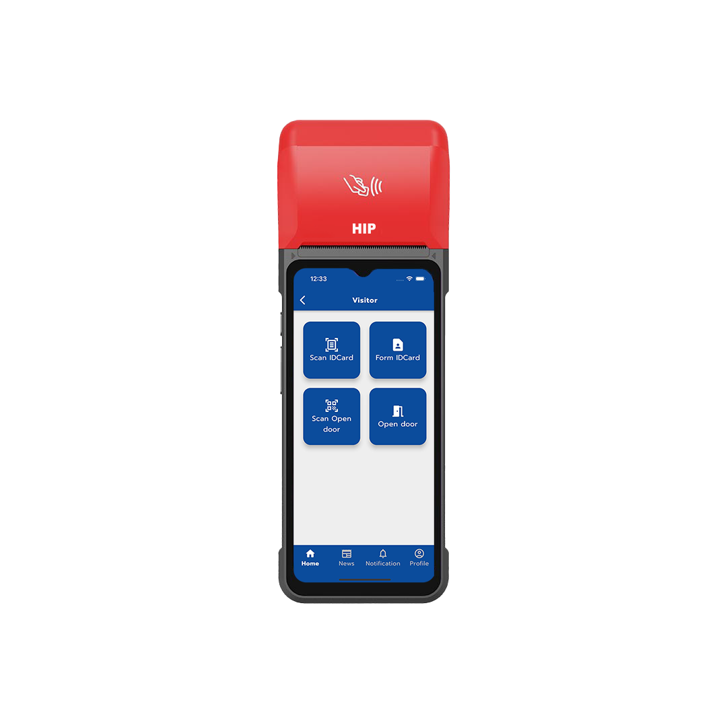 |  |  |  | 11,000 | 1 Year | By Order

